Layout Screen
Detail Design | Project | ASOFT - ERP.NET | ID Screen | CRMF1020 | Created By | Thị Phượng | Updated By | Thị Phượng
 | Module | ASOFT-CRM | Name Screen | Danh mục phân loại đầu mối | Created Date | 20/03/2017 | Updated Date | 20/03/2017

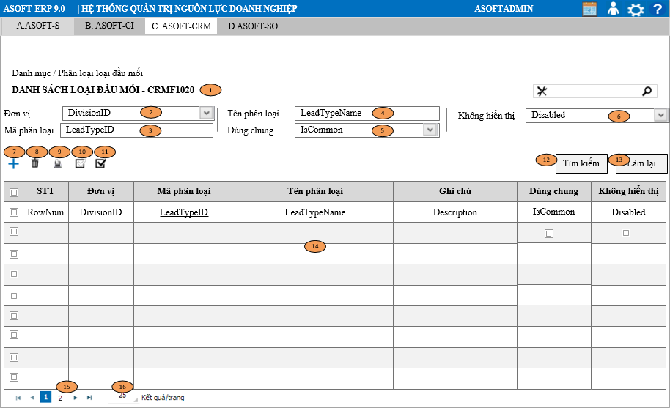
Layout |  |  |  |  |  |  | Overview
 |  |  |  |  |  |  | Sử dụng màn hình này để: Cho phép người dùng theo dõi truy vấn xem lai những phân loại đầu mối đã khai báo

 |  |  |  |  |  |  | Flow Screen
 |  |  |  |  |  |  | Login -> [ASOFT-CRM] -> Menu [Danh mục] -> MenuItem [Phân loại đầu mối -> Page [CRMF1200_Danh mục phân loại đầu mối

